상품제안서
그립톡 티머니 휴대폰거치대 | 상품코드: S01341

 |  |  |  |  |  |  | 02-713-8555 | www.synergygift.co.kr
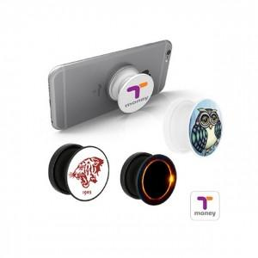

【상세/제작정보】 | 연령별 구분: 일반(성인)용, 청소년용(만13세~만18세), 어린이용(만6세~만12세)

【인쇄/포장옵션】 | 풀칼라 / 플라스틱케이스

【공급단가】 | 수량 | 100~ | 500~ | 1,000~ | 2,000~ | 3,000~
*VAT별도 | 단가 | 7,830원 | 7,540원 | 7,250원 | 6,960원 | 6,780원

【상품 URL】 | https://www.synergygift.co.kr:443/src/goods_detail.php?gdno=16164

